Sheet1
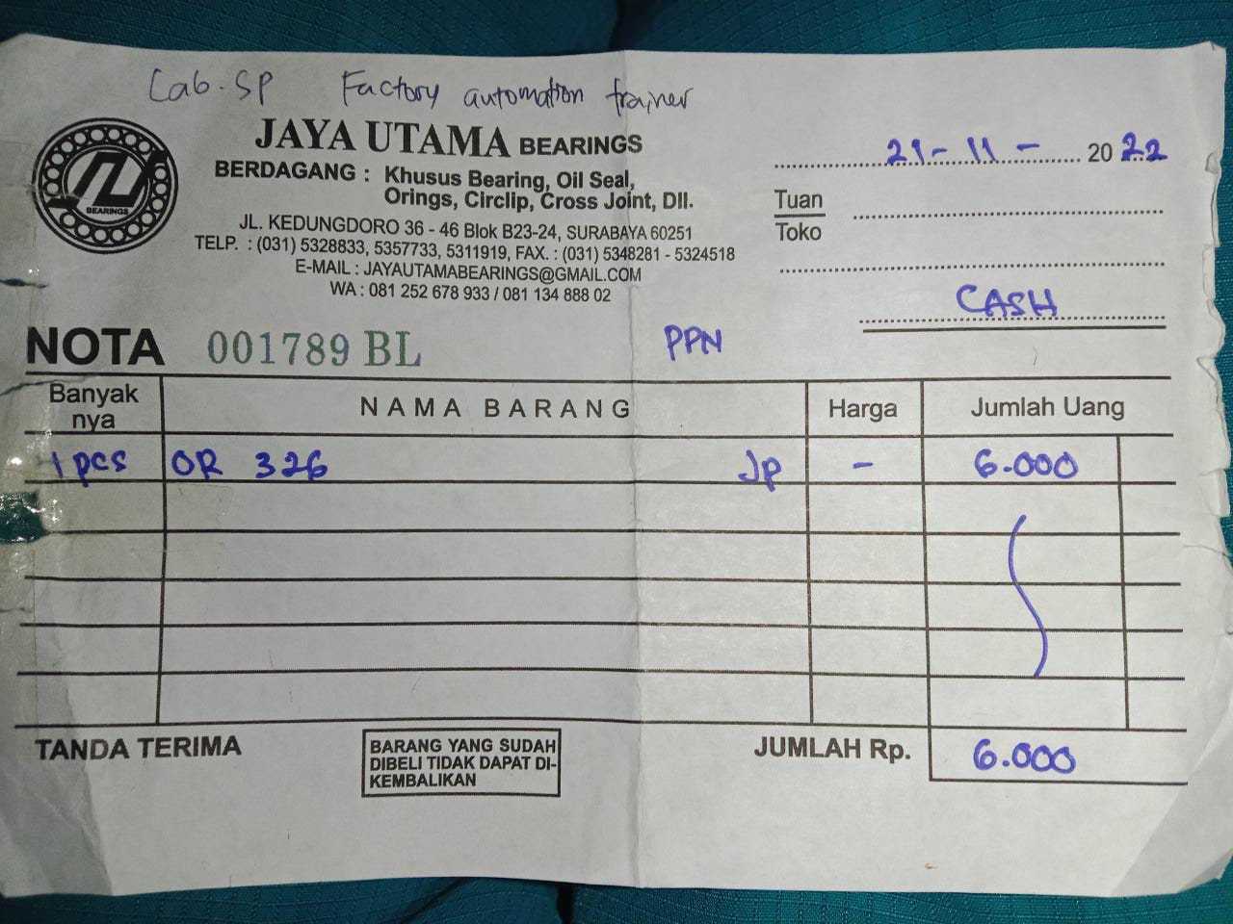
 | List Pengadaan Part Praktikum
 | PIC: Faris |  |  | No. Rekening Reimburse:

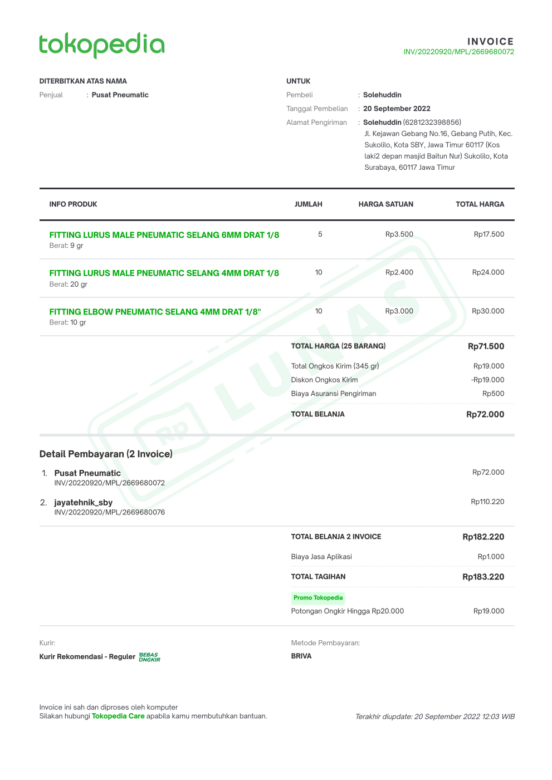

No | Modul | Link Pembelianan | Kendala | Harga Satuan | Jumlah Kebutuhan | Harga Total | Note | Nota?
1 | Hand Valve 6mm drat ¼ (Pneumatic Trainer) | https://www.tokopedia.com/jayatehniksby/sang-a-one-touch-hand-valve-fitting-thread-ghvsf-0206-6mm-1-4?extParam=ivf%3Dfalse%26src%3Dsearch | kebocoran pada fitting selang 6mm | 103620 | 1 | 103620 | Kebutuhan saat ini, tidak ada spare | Sudah
2 | Fitting lurus Pneumatic naple selang 6mm drat 1/8 inch () | https://www.tokopedia.com/pusatpneumatic/fitting-lurus-male-pneumatic-selang-6mm-drat-1-8?extParam=whid%3D29913 | kebocoran pada fitting selang 6mm | 3500 | 5 | 17500 | Kebutuhan sebagai spare, karena spare kemarin sudah habis dan antisipasi bila rusak tiba-tiba. | Sudah
3 | Fitting elbow naple selang 4 mm drat ⅛ inch (Pneumatic Trainer) | https://www.tokopedia.com/pusatpneumatic/fitting-elbow-pneumatic-selang-4mm-drat-1-8?extParam=whid%3D29913 | kebocoran pada fitting selang 4mm | 3000 | 10 | 30000 | Kebutuhan sebagai spare, karena spare kemarin sudah habis dan antisipasi bila rusak tiba-tiba. | Sudah
4 | Fitting lurus Pneumatic naple selang 4 mm drat ⅛ inch (Pneumatic Trainer) | https://www.tokopedia.com/pusatpneumatic/fitting-lurus-male-pneumatic-selang-4mm-drat-1-8?utm_campaign=Product%2520Share&utm_source=salinlink&utm_medium=share&_branch_match_id=1009721385022021583&_branch_referrer=H4sIAAAAAAAAA8soKSkottLXL8nPzi9ITclM1MvJzMvWz0h3Ny4OKg7LLkkCAFiWD6oiAAAA | kebocoran pada fitting selang 4mm | 2400 | 10 | 24000 | Kebutuhan sebagai spare, karena spare kemarin sudah habis dan antisipasi bila rusak tiba-tiba. | Sudah
5 | USB To Serial Bafo BF-810 / BF810 | https://www.tokopedia.com/suryaecomm/usb-to-serial-bafo-bf-810-bf810 | USB-to-Serial hanya sisa 1 yang bisa terpakai. Untuk praktikum DSP perlu beli 1 lagi. | 125000 | 1 | 125000 | Kebutuhan urgent karena converter USB-to-Serial hanya sisa 1 yang bisa terpakai. Perlu beli 1 lagi. | Sudah
6 | Lem besi dextone | sakinah oleh Irfan | lem perekat mur dan coupling tembaga | 19000 | 1 | 19000 |  | Sudah
7 | Borek ukuran M4 | Toko Hasil Pasar Turi | pengunci coupling shaft tacho | 1000 | 4 | 4000 |  | Sudah
8 | Coupling kuningan tokped | Tokopedia Irfan | penyambung shaft tacho dan motor DC | 23000 | 1 | 23000 |  | Sudah
9 | Coupling kuningan shopee | Shopee Irfan | penyambung shaft tacho dan motor DC | 55000 | 1 | 55000 |  | Sudah
10 | Steker BROCO | Sinar Jaya PPS | tembaga colokan sudah berkarat | 11000 | 1 | 11000 |  | Sudah
11 | Selang timbang 3m | toko bangunan toko warna keputih | selang PCT100 Pecah2 | 6000 | 1 | 6000 |  | Sudah
12 | Seal tape selang | Sakinah | seal tape lab habis | 3000 | 2 | 6000 |  | Sudah
13 | Air aquades refill 20 liter | Kimart keputih | ganti air sudah berlumut | 30000 | 1 | 30000 |  | Sudah
14 | O ring 326 karet | Jaya Utama Bearing Kedungdoro | Factory Automatic Trainer karet conveyor putus | 6000 | 1 | 6000 |  | Sudah

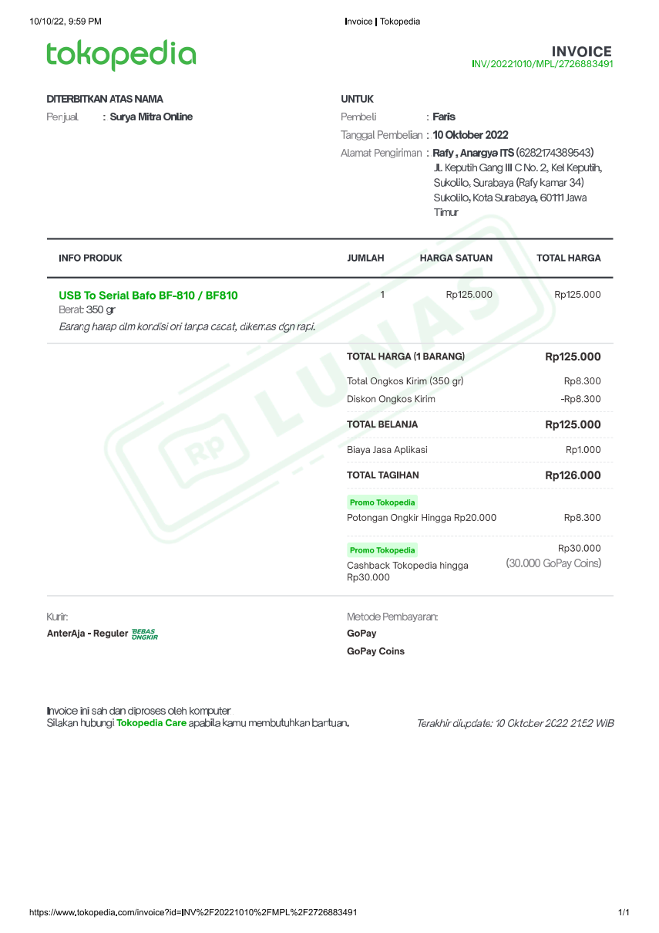
 |  |  |  |  | Pengeluaran Total | 460120

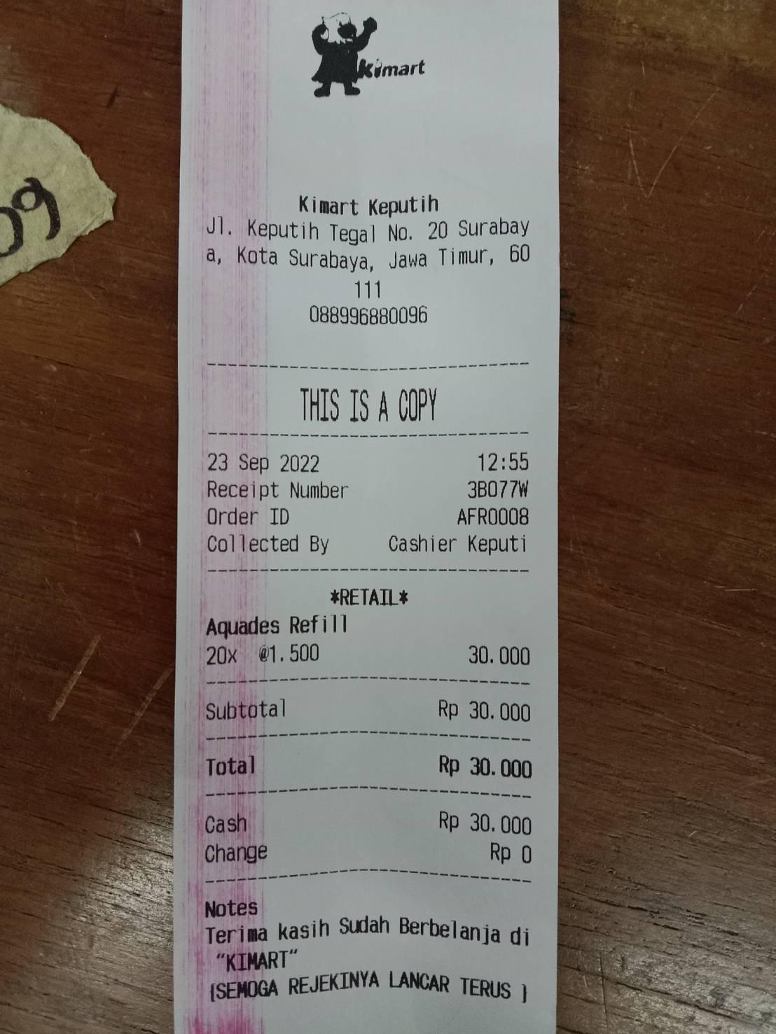

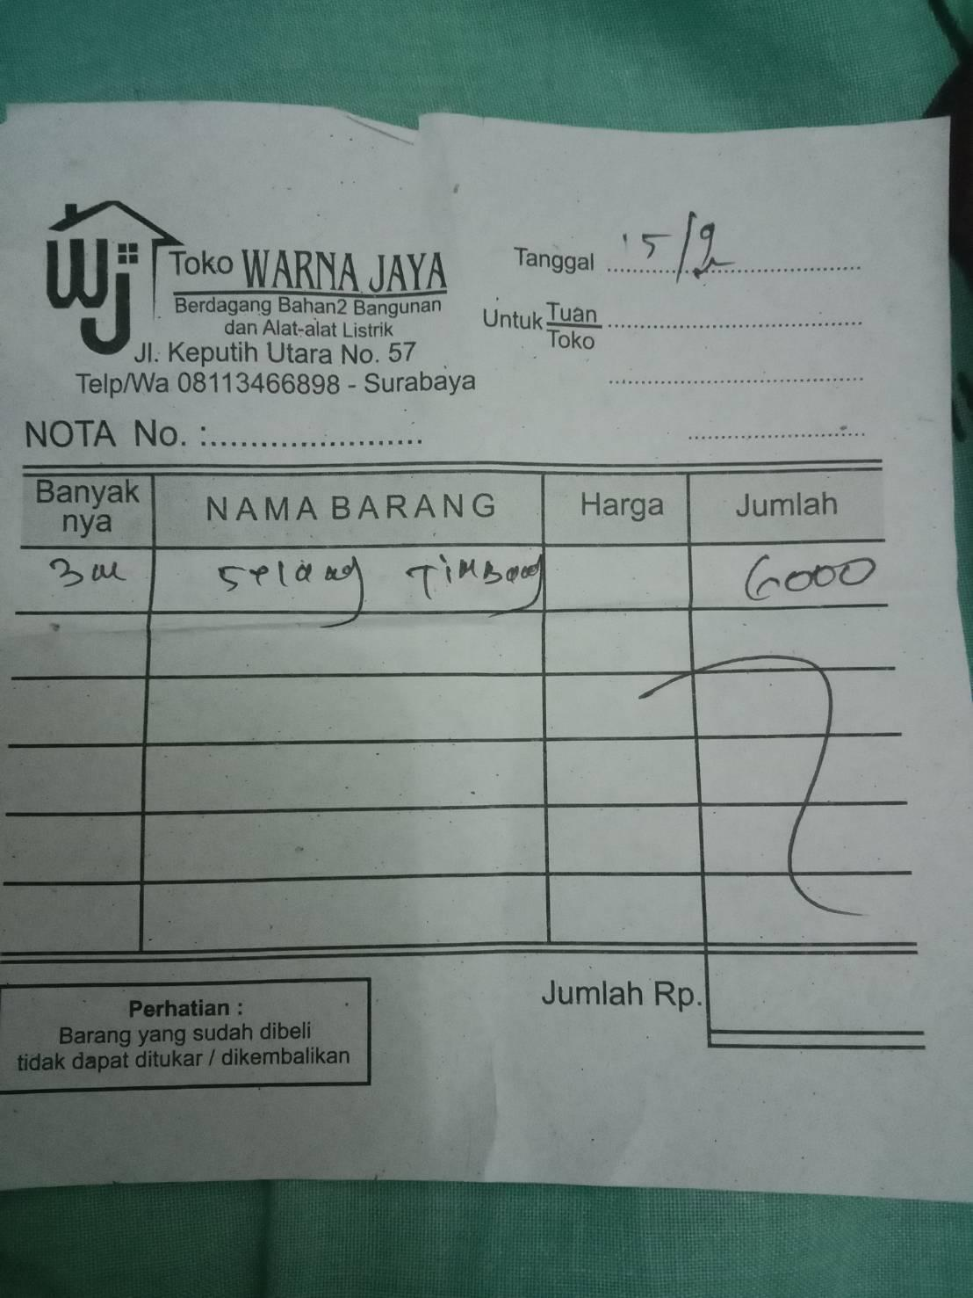
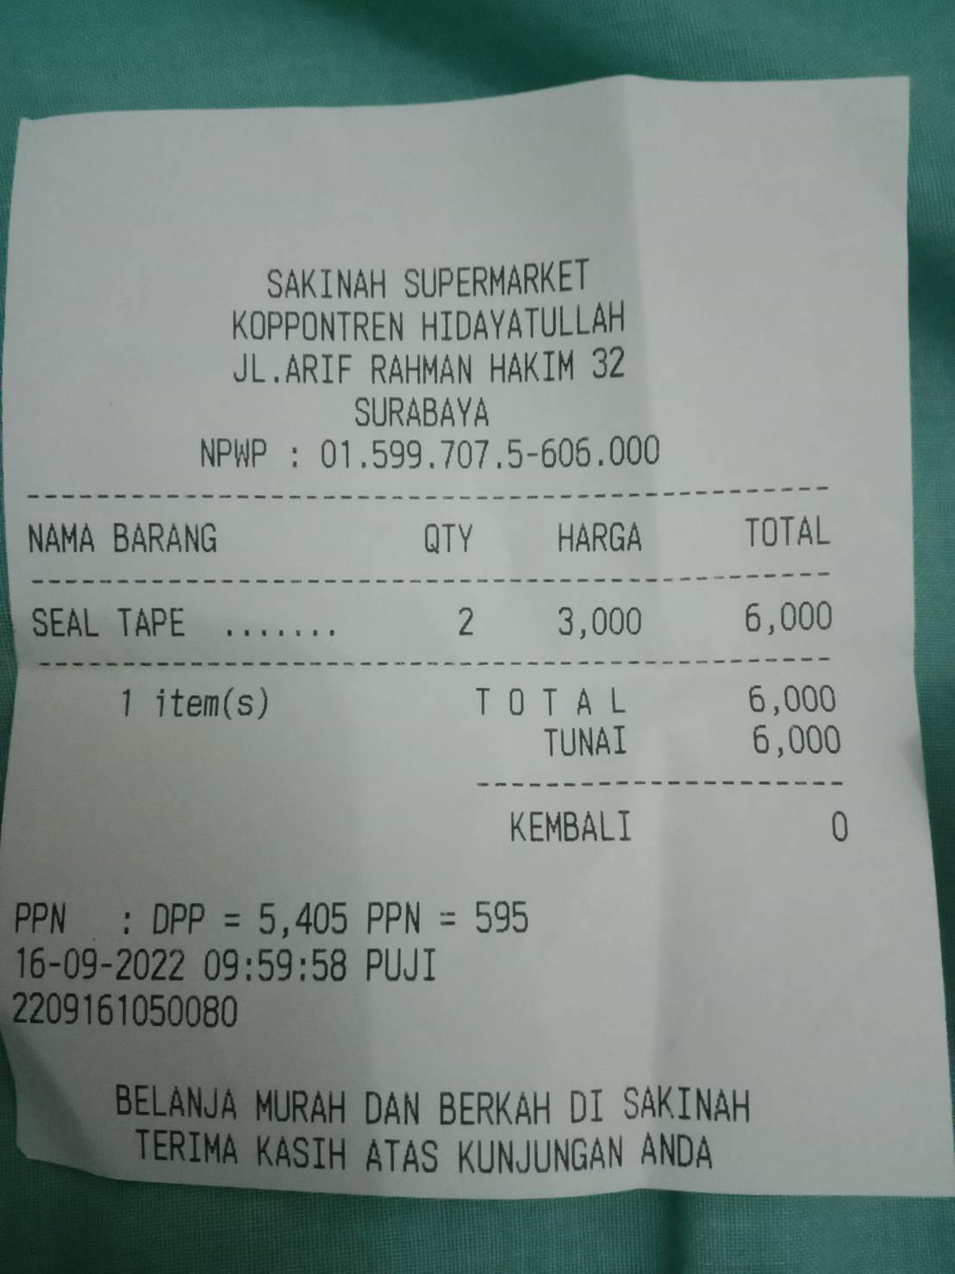

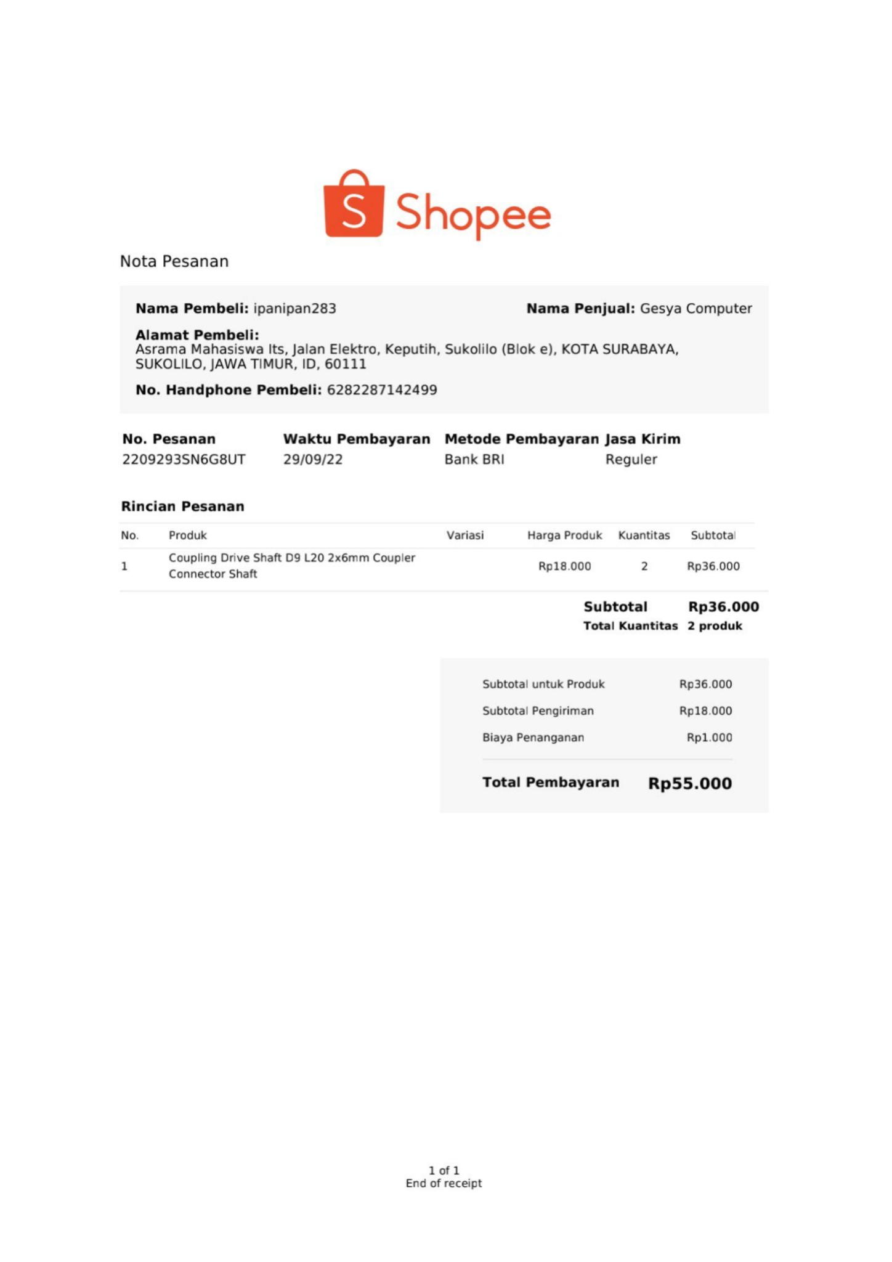
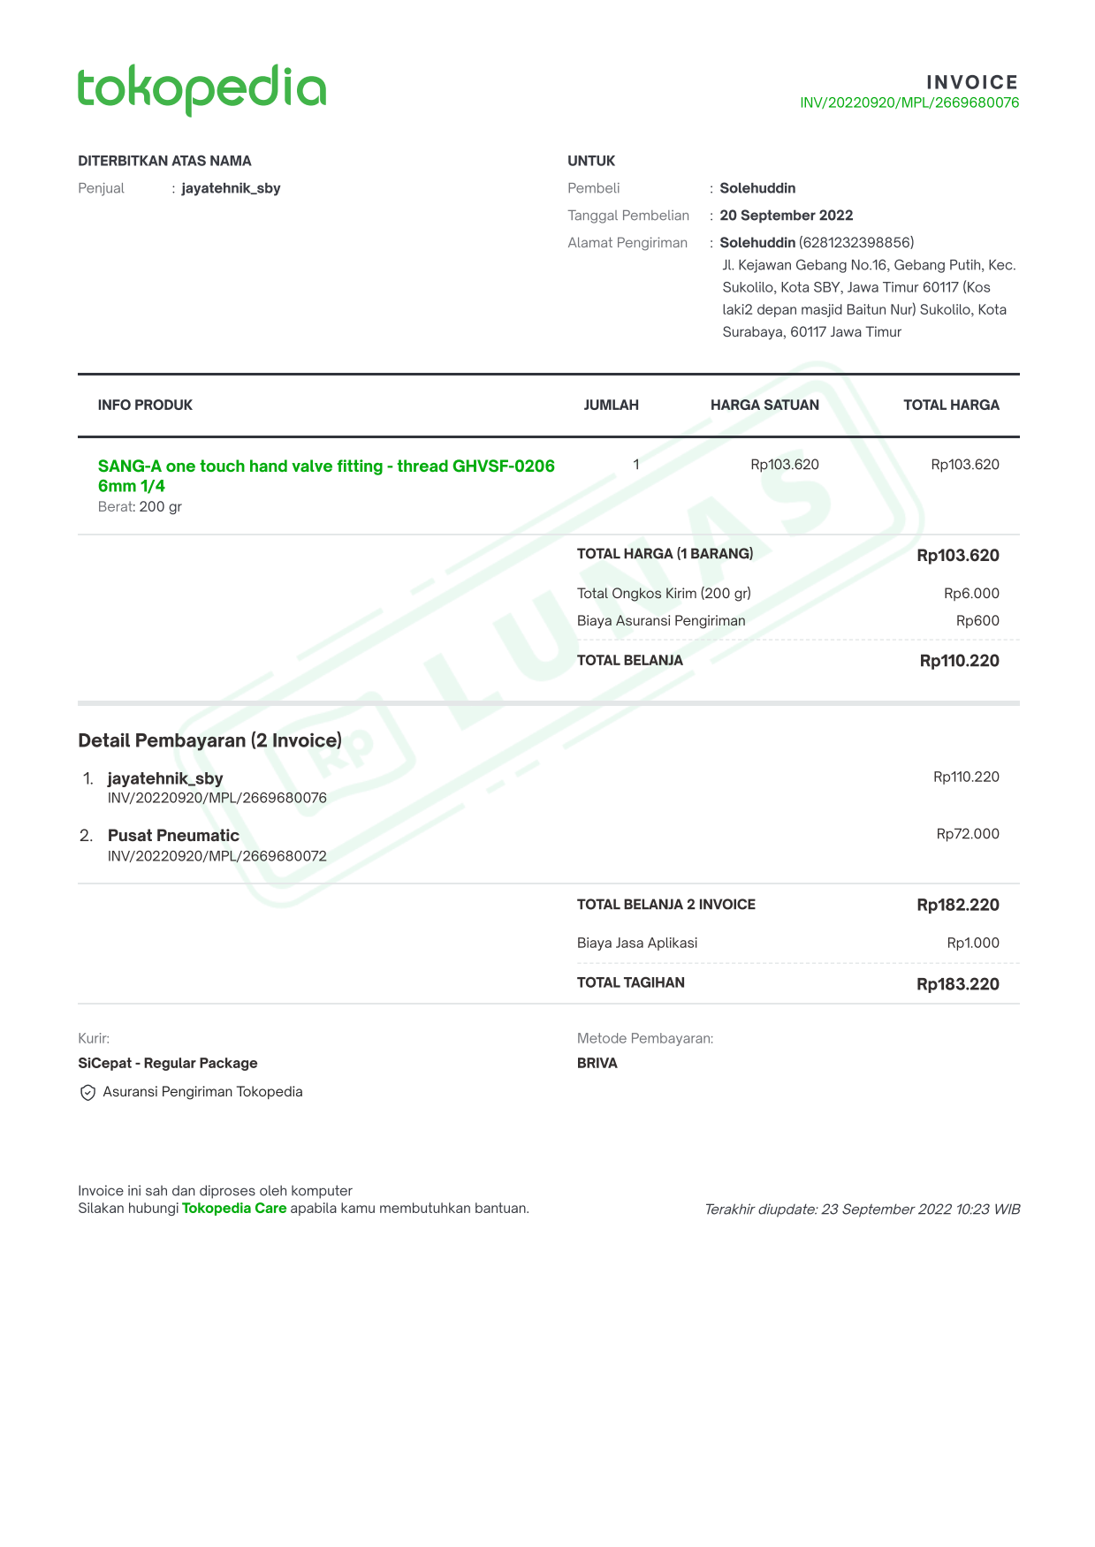

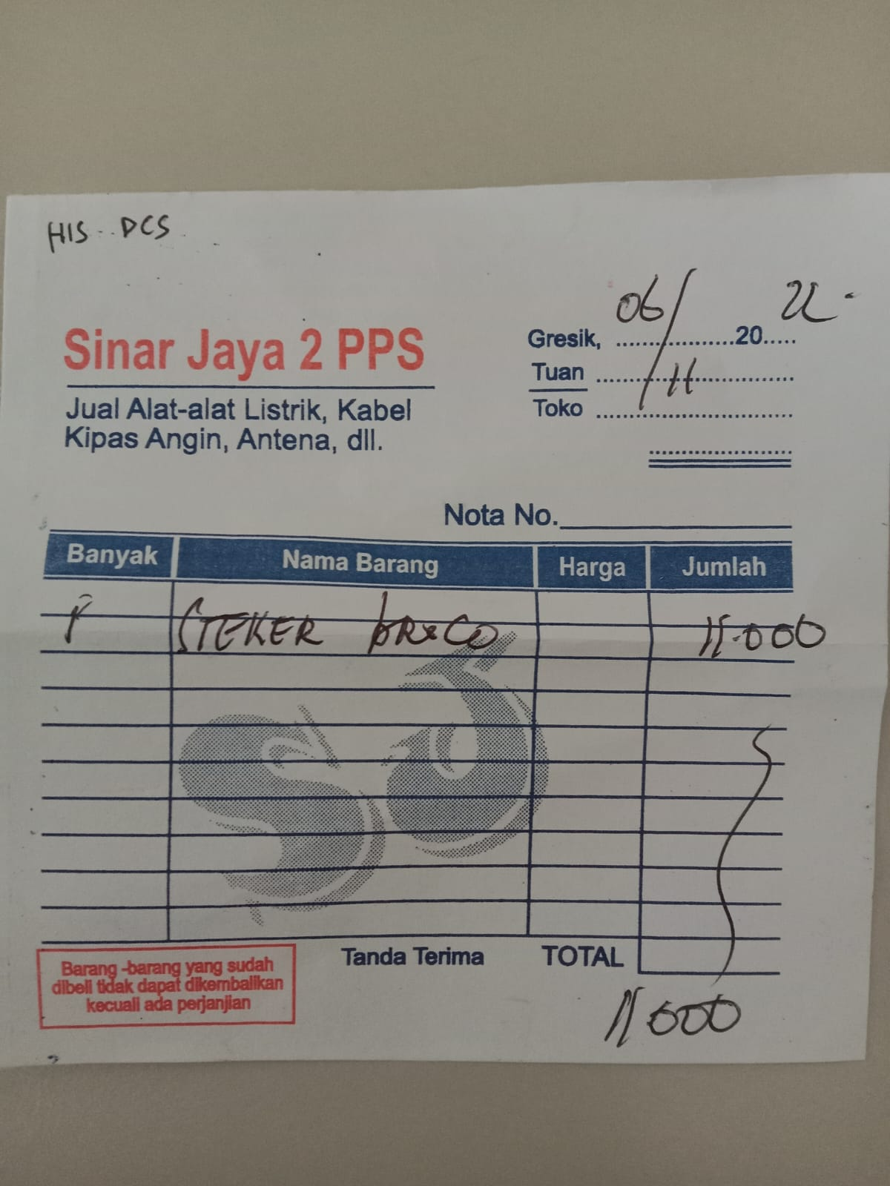
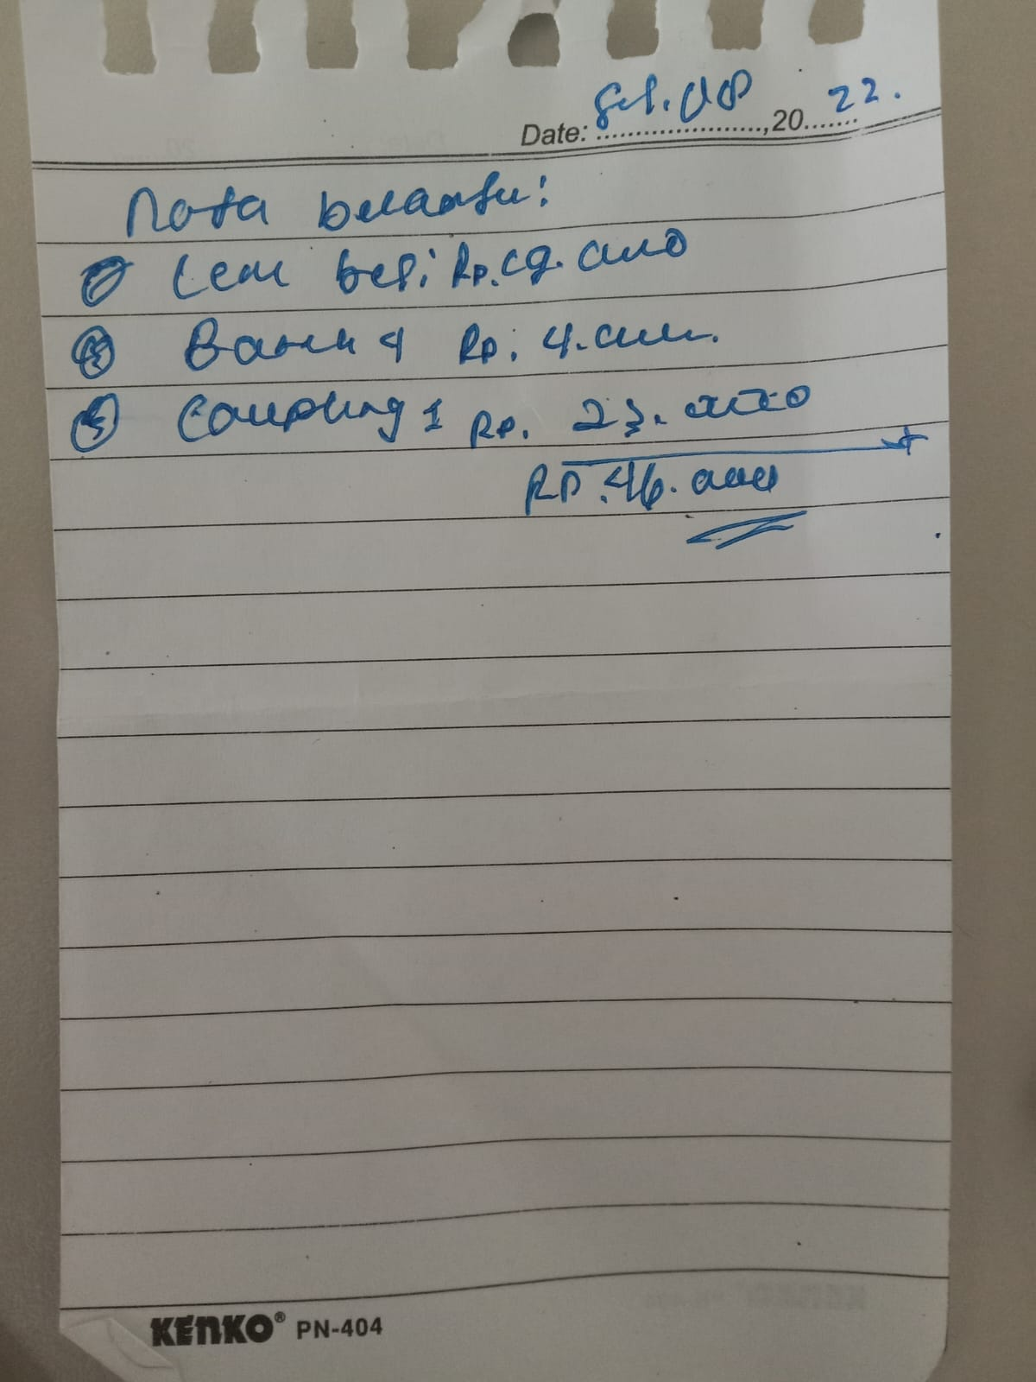

 | Nota Boy Irfan Coupling

